1NF
id | nidn_siswa | nama_siswa | kelas | jurusan | tanggal_absen | waktu_absen_masuk | waktu_absen_pulang | status | durasi_menit_terlambat
1 | 902394233 | Ari Sanjaya Budiarto | 10B | Rekayasa Perangkat Lunak (RPL) | 2025-02-24 | 7:14:00 | 12:10:00 | On Time | 0
2 | 902394233 | Ari Sanjaya Budiarto | 10B | Rekayasa Perangkat Lunak (RPL) | 2025-02-25 | 7:20:00 | 12:25:00 | To Late | 5
3 | 902394233 | Ari Sanjaya Budiarto | 10B | Rekayasa Perangkat Lunak (RPL) | 2025-02-26 | 7:05:00 | 12:30:00 | On Time | 0
4 | 299384333 | Dewi Anggraeni | 11C | Administrasi Perkantoran (AP) | 2025-02-24 | 7:25:00 | 12:20:00 | To Late | 10
5 | 299384333 | Dewi Anggraeni | 11C | Administrasi Perkantoran (AP) | 2025-02-25 | 7:15:00 | 12:13:00 | On Time | 0
6 | 299384333 | Dewi Anggraeni | 11C | Administrasi Perkantoran (AP) | 2025-02-26 | 7:05:00 | 12:35:00 | On Time | 0

1NF (First Normal Form ‘Bentuk Normal Pertama’)
Relasi yang memenuhi 1NF adalah relasi yang setiap perpo­tongan baris dan kolomnya berisi satu dan hanya satu nilai. Supaya bernilai tunggal, tabel UNF, dimodifikasi dengan memisahkan nilai sel yang tidak tunggal ke baris baru sehingga diperoleh relasi.
Setiap perpotongan baris dan kolom­nya berisi satu dan hanya satu nilai.
Sudah Memenuhi Syarat 1NF

2NF
Siswa
id | nidn_siswa | nama_siswa
1 | 902394233 | Ari Sanjaya Budiarto
2 | 299384333 | Dewi Anggraeni

Kelas
id | kode_kelas | kelas | huruf
1 | 10B | Sepuluh | B
2 | 11C | Sebelas | C

Jurusan
id | kode_jurusan | jurusan
1 | RPL | Rekayasa Perangkat Lunak (RPL)
2 | AP | Administrasi Perkantoran (AP)

Absen
id_absen | nidn_siswa | kode_kelas | kode_jurusan | tanggal_absen | waktu_absen_masuk | waktu_absen_pulang | status | durasi_menit_terlambat
1 | 902394233 | 10B | RPL | 2025-02-24 | 7:14:00 | 12:10:00 | On Time | 0
2 | 902394233 | 10B | RPL | 2025-02-25 | 7:20:00 | 12:25:00 | To Late | 5
3 | 902394233 | 10B | RPL | 2025-02-26 | 7:05:00 | 12:30:00 | On Time | 0
4 | 299384333 | 11C | AP | 2025-02-24 | 7:25:00 | 12:20:00 | To Late | 10
5 | 299384333 | 11C | AP | 2025-02-25 | 7:15:00 | 12:13:00 | On Time | 0
6 | 299384333 | 11C | AP | 2025-02-26 | 7:05:00 | 12:35:00 | On Time | 0

2NF (Second Normal Form ‘Bentuk Normal Kedua’)
Relasi 2NF adalah relasi yang memenuhi 1NF dan setiap atribut bukan primary key memiliki ketergantungan fungsional penuh pada primary key.
Jadi, ada dua hal yang berkaitan dengan relasi 2NF, yaitu primary key dan ketergantungan fungsional.

3NF
3NF (Third Normal Form ‘Bentuk Normal Ketiga’)
Adalah relasi yang memenuhi 1NF, 2NF dan atribut yang bukan primary key tidak memiliki ketergantungan transitif pada primary key.

Siswa
id_siswa | nidn_siswa | nama_siswa | id_kelas | id_jurusan
1 | 902394233 | Ari Sanjaya Budiarto | 1 | 1
2 | 299384333 | Dewi Anggraeni | 2 | 2

Kelas
id_kelas | kode_kelas | kelas | huruf
1 | 10B | Sepuluh | B
2 | 11C | Sebelas | C

Jurusan
id_jurusan | kode_jurusan | jurusan
1 | RPL | Rekayasa Perangkat Lunak (RPL)
2 | AP | Administrasi Perkantoran (AP)

Master Absen
id_master_absen | id_siswa
1 | 1
2 | 2

Detail Absen
id_detail_absen | id_master_absen | tanggal_absen | waktu_absen_masuk | waktu_absen_pulang | status | durasi_menit_terlambat
1 | 1 | 2025-02-24 | 7:14:00 | 12:10:00 | On Time | 0
2 | 1 | 2025-02-25 | 7:20:00 | 12:25:00 | To Late | 5
3 | 1 | 2025-02-26 | 7:05:00 | 12:30:00 | On Time | 0
4 | 2 | 2025-02-24 | 7:25:00 | 12:20:00 | To Late | 10
5 | 2 | 2025-02-25 | 7:15:00 | 12:13:00 | On Time | 0
6 | 2 | 2025-02-26 | 7:05:00 | 12:35:00 | On Time | 0

User
id_user | role | id_siswa | username | pin | email
1 | siswa | 1 | ari_sanjaya | ******** | ari.sanjaya@gmail.com
2 | siswa | 2 | dewi_a | ******** | dewi.anggraeni@gmail.com

ERD
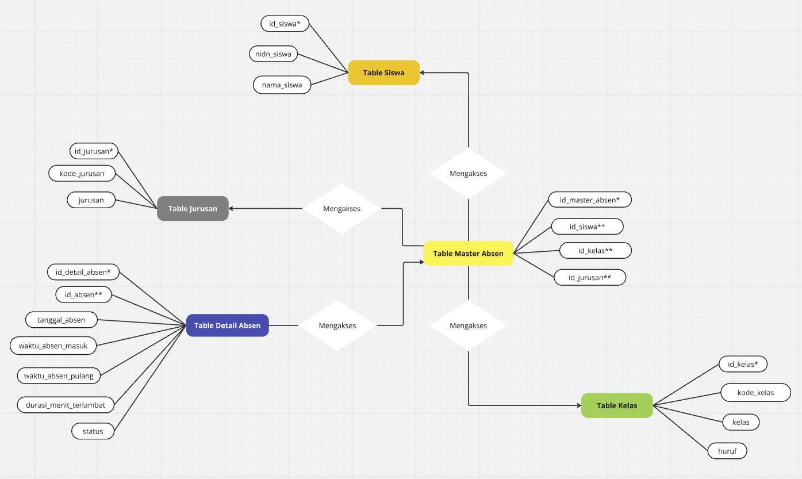

Miro Link: https://miro.com/app/board/uXjVIZzhgHg=/?share_link_id=199888386069

